VELOCIDAD
Velocidad del Equipo
MÉTRICA | DESCRIPCIÓN | ¿CADA CUÁNTO SE MIDE?
Velocidad del Equipo | Cantidad de trabajo realizado por el equipo. Sólo cuenta trabajo completado para el cálculo de esta métrica. | Por Sprint

VELOCIDAD DEL EQUIPO
Sprint | US Completas | Re trabajo
Sprint 1 | 18 | 0
Sprint 2 | 12 | 6
Sprint 3 | 5 | 10 | Sprint de REFACTORING
Sprint 4 | 21 | 5
Sprint 5 | 13 | 8
Sprint 6 | 15 | 6
Sprint 7 | 27 | 7
Sprint 8 | 7 | 23 | Sprint de REFACTORING
Sprint 9 | 5 | 6
Sprint 10 | 23 | 16
Sprint 11 | 19 | 10
Sprint 12 | 32 | 7
Sprint 13 | 45 | 25
Sprint 14 | 55 | 30

Velocidad del Equipo

CAPACIDAD
MÉTRICA | DESCRIPCIÓN | ¿CADA CUÁNTO SE MIDE?
Capacidad del Equipo | Cantidad de horas disponibles del equipo de trabajo. | Por Sprint

Capacidad del Equipo
CAPACIDAD DEL EQUIPO
Sprint | Horas Disponibles
Sprint 1 | 168
Sprint 2 | 111
Sprint 3 | 183
Sprint 4 | 190
Sprint 5 | 204
Sprint 6 | 196
Sprint 7 | 192
Sprint 8 | 190
Sprint 9 | 104
Sprint 10 | 364
Sprint 11 | 305
Sprint 12 | 276
Sprint 13 | 288
Sprint 14 | 384

Capacidad del Equipo

Casos de Prueba
Casos de Prueba
 | Cantidad CP Funcionales
Sprint 1 | 13
Sprint 2 | 10
Sprint 3 | 1
Sprint 4 | 2
Sprint 5 | 1
Sprint 6 | 4
Casos de Prueba
Sprint 1 | 13
Sprint 2 | 10
Sprint 3 | 1
Sprint 4 | 2
Sprint 5 | 1
Sprint 6 | 4
CASOS DE PRUEBA
 | Cantidad CP Funcionales
Sprint 1 | 13
Sprint 2 | 10
Sprint 3 | 1
Sprint 4 | 2
Sprint 5 | 1
Sprint 6 | 4

Sprint Burndown Chart
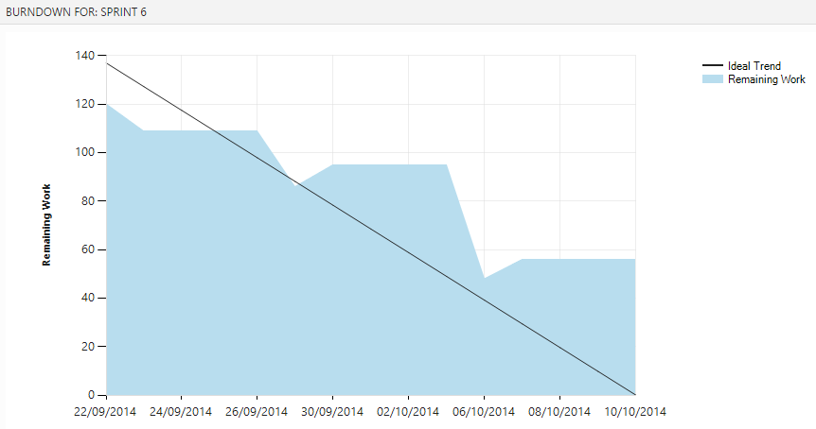
MÉTRICA | DESCRIPCIÓN | ¿CADA CUÁNTO SE MIDE?
Sprint Burndown Chart | Representación gráfica de las horas de trabajo que quedan por hacer en relación con el tiempo que queda por hacerlo. Esta métrica constituye el gráfico de trabajo remanente. | Por Sprint

SPRINT 1
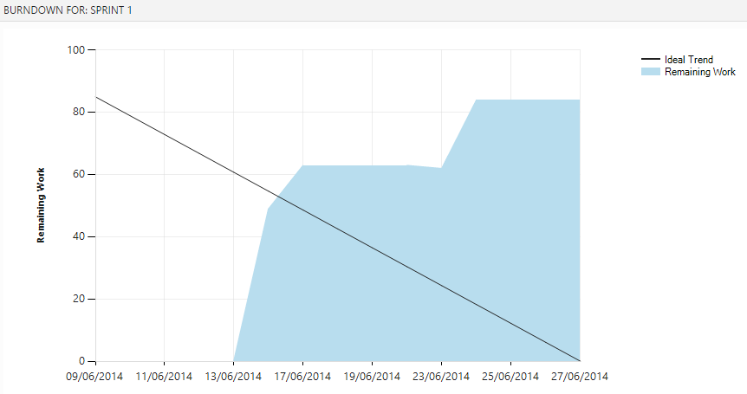

SPRINT 2
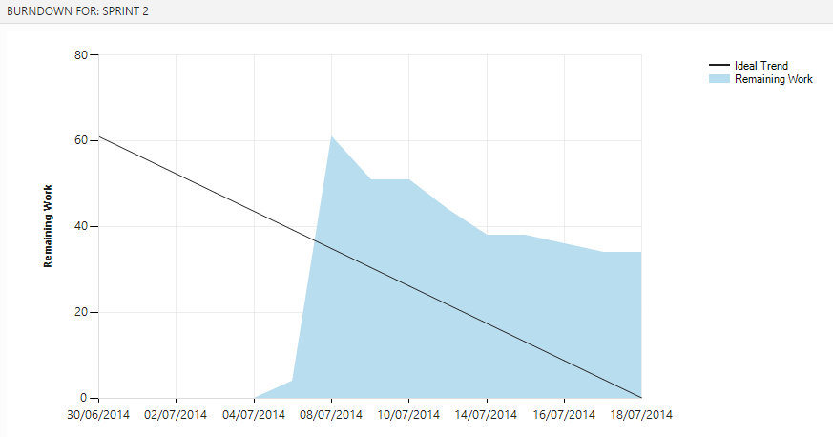

SPRINT 3
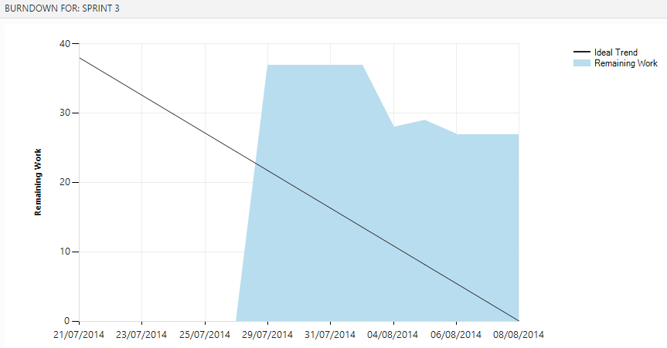

SPRINT 4
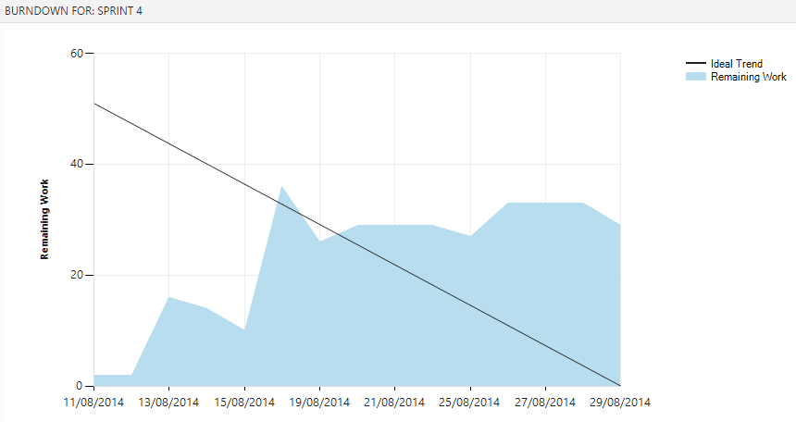

SPRINT 5
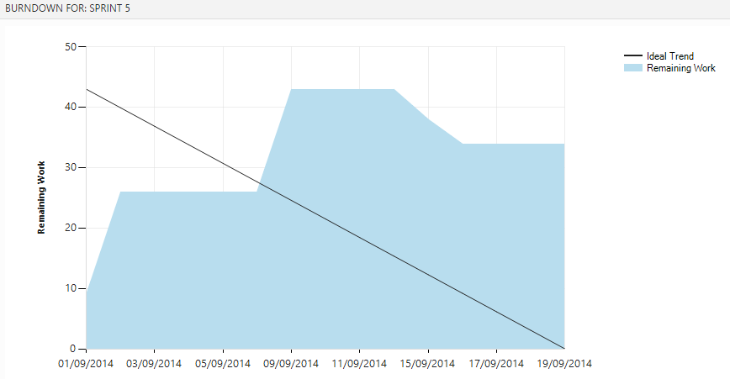

SPRINT 6

